oracle
Sys12345
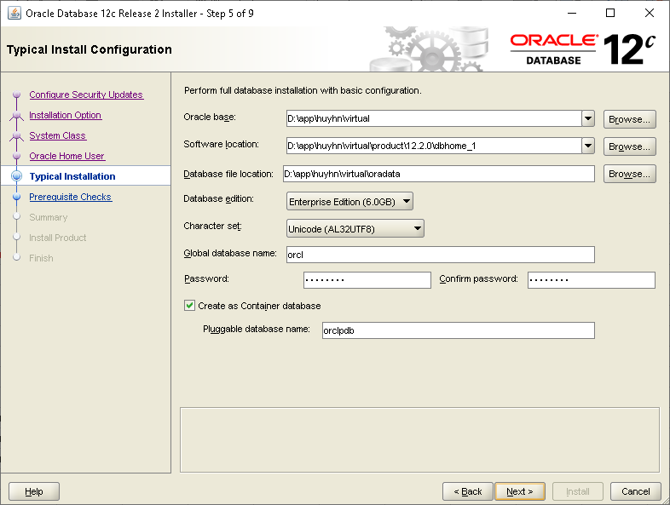

CREATE USER c##iap_system213
IDENTIFIED BY P
DEFAULT TABLESPACE users
TEMPORARY TABLESPACE temp
PROFILE default;
GRANT CONNECT, RESOURCE, CREATE VIEW, UNLIMITED TABLESPACE TO c##iap_system213;

CREATE USER c##iap_tenant_shared213
IDENTIFIED BY P
DEFAULT TABLESPACE users
TEMPORARY TABLESPACE temp
PROFILE default;
GRANT CONNECT, RESOURCE, CREATE VIEW, CREATE SYNONYM, UNLIMITED TABLESPACE TO c##iap_tenant_shared213;

CREATE ROLE c##biz_tenant_users;
CREATE USER c##iap_tenant213
IDENTIFIED BY P
DEFAULT TABLESPACE users
TEMPORARY TABLESPACE temp
PROFILE default;
GRANT CONNECT, RESOURCE, CREATE VIEW, CREATE SYNONYM, UNLIMITED TABLESPACE, c##biz_tenant_users TO c##iap_tenant213;

alter system set "_fix_control"='17376322:OFF';

CREATE USER session_store
IDENTIFIED BY PASSWORD
DEFAULT TABLESPACE users
TEMPORARY TABLESPACE temp
PROFILE default;

GRANT CONNECT, RESOURCE, CREATE VIEW, UNLIMITED TABLESPACE TO session_store;

